Hoja1
Problema | Fecha | tipo | Observaciones Telefónica | Imagen 1 | Imagen 2 | Comentarios CIVIR | Tecnico | Aplica PA (SI/NO) | PA | Responsable
P01 | 2025-08-19 | Error Gestión | SISTEMA AUTONOMO SIN GESTIONAR EL SERVICIO MÁS CRÍTICO E IMPORTANTE Se reciben 4 incidencias en ServiceNow (activas durante 40 minutos aprox.) Procede hacer un Aperture + Procedimiento Alertado Saturación Sistema Autónomo Llamada al SOC. (NO SE HACE NINGUNA DE LAS DOS). Se recibe correo de proveedor (Reactivo) informando de lo mismo y no se atiende. Se cierran las incidencias manualmente. 5 Personas en el turno (incluyendo los 2 de Entelgy). INC057669305,INC057669172,INC057669148,INC057669036 |  |  |  | Carlos ( Entelgy)
P02 | 2025-08-19 | Error Gestión | Aperture Incident // GSNET International // Office SCF - Warsaw // BSAN-POL-WAW-MW-U-000129 // Up // Latency // INC057629196 (P5) - Impact: Pending Se realiza un Aperture a las 22:06h indicando que la incidencia se produce a las 17:27h. CASI 5 HORAS DESPUES. Se realiza un [REVISED] del Aperture a las 22.16h indicando que la incidencia empieza a las 21.46h y con un error en la plantilla. A parte no se actualiza el horario del evento. ESTA INFORMACIÓN ADEMÁS ES FALSA. La última imagen es una gráfica que muestra el horario real: 17:30h aprox. Se envían otros 3 UPDATES con la hora inventada.
P03 | 2025-08-19 | SIN GESTION | TRABAJOS DE PROVEEDOR NO GESTIONADOS Se reciben Trabajos de Proveedor que se deben gestionar de la siguiente manera: Si son Servicios W2C, registrarlo en el Excel. Si no son W2C, pedir más detalles técnicos sobre el trabajo en caso de no tenerlo. Pedir apertura de CHG Informativo a Global Changes. Registrar el Trabajo en el Excel. Ayer se recibieron dos nuevos trabajos a las 14:28h y NO SE HAN GESTIONADO en dos turnos enteros.
P04 | 2025-08-19 | Error Gestión | DESCONTROL CUADRANTE TURNOS Se supone que esta semana habría 3 técnicos de España en turno de Tarde (1 CIVIR + 2 ESPAÑA) y ninguno de México. Hoy al llegar y revisar todo, me encuentro con que había dos personas de Mexico también en el turno de Tarde, haciendo un total de 5 personas. El coordinador del cuadrante no es consciente de los turnos de los técnicos de Mexico… ESTO PUEDE SER MUY PELIGROSO. HAY UN CUADRANTE PUBLICO POR UNA RAZÓN.
P05 | 2025-08-19 | Error Gestión | CHG002406114 - Se ejecuta fuera de ventana y no se informa
P06 | 2025-08-20 |  | DOS APERTURE FUERA DE KCI – TURNO TARDE Aperture Incident // GSNET International // Colombia BSN - Triara // BSAN-COL-COT-MW-U-000083 // Up // Saturation // INC057701559 (P5) - Impact: Pending Aperture Incident // GSNET Cloud // AWS Dublin // SDWGS-IRL-DUB-AWS-EDG-01 - SCF - Tu1000025 // Up // Saturation // INC057657401 (P5) - Impact: Pending NECESITAMOS saber a qué se debe enviar estos dos Aperture fuera de tiempo cuando durante la hora previa solo se manda un correo y en ese momento hay 5 personas en el turno (3 CIVIR + 2 ENTELGY).
P07 | 2025-08-20 | SIN GESTION | Otro correo de Trabajos Programados Informativos sin gestionar en la tarde de ayer…. |  |  |  | Jared, Daniel Cortes y Cristhian
P08 | 2025-08-20 | Error Gestión | Update Incident // GSNET Cloud // Azure Amsterdam // SDWGS-NLD-AMS-AZU-EDG-01 - Chile - Tu100004 // Up // Saturation // INC057653188 (P5) - Impact: Pending Se envía un Update el ma. 0:11 indicando que ha recuperado en el comentario, pero no en el evento. Esto no se corrige hasta las 8h que s emanda el siguiente Update.
P09 | 2025-08-25 | Error Gestión | Aperture Incident // GSNET International // Colombia BSN - Triara // BSAN-COL-COT-MW-U-000083 // Up // Saturation // INC057818227 (P5) - Impact: Pending Se envía el Aperture a las 20.17h. Se notifica que esto está caído desde las 19.45h, lo que implica un KCI superior a 30 y penalizaría. En el TT pone que el servicio cae a las 20.02h. En ningún sitio pone la hora que se notifica. Esta incidencia debería estar dentro de KCI, pero el técnico ha decidido ponerlo FUERA DE KCI sin motivo aparente. |  |  | Nos hemos fijado en la gráfica, en lugar de la hora del ticket | Luis Fernando aguirre | SI | Se comenta con los tecnicos en turno y se prcede a enviar correo. Se les indica que en el caso de APERTURE o UPDATE hay que tomar los tiempos que nos indica el ticket de SNOW. | N1+
P10 | 2025-08-25 | RETRASO GESTION | Notificaciones “Aperture Incident // *” fuera de KCI A continuación, la tabla de todos los Aperture que se han realizado desde el Viernes a las 15h, cuando se produce el cambio de turno. Como contexto, en todo el mes de Julio hubo 1 solo Aperture KCI-Out. Como puedes ver, La problemática se concentra en un punto concreto…. No se están atendiendo las incidencias en tiempo y forma. Este es el único KCI / KPI / SLA que los técnicos conocen y saben la importancia que tiene |  |  | 26/08 En un analisis mas detellada que el corte se produce 1h antes, por lo que no aplica las incidencias provocadas por el PW. 25/08 Los tecnicos indican que ha sido provocado por 120 incidencias CHG002359944 - [GLOBAL] Aplicar Upgrade SW Controladores SDWAN (Plano de gestion y control) a version 20.12.5 por obsolescencia | Jared y Dani Cortés | SI | Se precisa mejorar conocimientos del servicio, foco en los Aperture y agilidad en realizarlos | N1+
P11 | 2025-08-25 | Error Gestión | Aperture Incident // GSNET Cloud // Azure Poland // SANGS-AZU02-POLAMS1-EU // Down // INC057823318 (P5) - Impact: Pending Se realiza el Aperture 42 minutos después de recibir la alarma. El comentario que se pone es bastante deprimente… (foto abajo) Se realiza un [REVISED] Aperture 52 minutos después con un comentario más completo. El [Revised] se escribe a mano, en minúsculas, lo cual no se debería hacer ya que en este caso no se va a contar de manera automática en los informes. Se realiza un Update a las 5.11. En este caso no se cambia el asunto y se envía como “Aperture” también……….. Se realiza un [REVISED] Update 7 minutos después cambiando el asunto y el comentario anterior…… |  |  | 26/08 En un analisis mas detellada que el corte se produce 1h antes, por lo que no aplica las incidencias provocadas por el PW. 25/08 Los tecnicos indican que ha sido provocado por 120 incidencias CHG002359944 - [GLOBAL] Aplicar Upgrade SW Controladores SDWAN (Plano de gestion y control) a version 20.12.5 por obsolescencia Los errores en la elaboración del Aperture y sus updates se han comentado con el equipo para evitar que se produzcan en adelante. | Chirstian Alfredo | SI | Se precisa mejorar conocimientos del servicio, foco en los Aperture y agilidad en realizarlos | N1+
P12 | 2025-08-25 | SIN GESTION | Aperture Incident // GSNET International // CIB - SGP – Singapore Se produce una caída en simultáneo de ambas líneas de Singapore a las 9:05h. INCOMUNICACIÓN TOTAL = IMPACTO: YES. Los técnicos activan el procedimiento de escalado a las guardias correctamente. En este punto, yo me conecto a revisar, llamo al cliente… toda la gestión necesaria para un caso como este. Las líneas recuperan a las 10.35h. Cliente informa que es un mantenimiento eléctrico en la sede. El lunes a primera hora vemos que los técnicos recibieron un correo a las 7.04h donde el cliente (Singapore) avisa de que van a desconectar los equipos…………………………… |  |  | Estan librando los técnicos implicados en el turnos y no podemos dar más detalle de momento | Sergio Cerezo y Jhammir | SI | Preguntar cuando se incorporen los técnicos // enviar correo a tecnicos | N1+
P13 | 2025-08-25 | Error Gestión | Network Platform Dashboard - GSNET Service Se trata de un informe de incidencias activas y recientes que se envía cada 8 horas. Es el mismo que se prepara y presenta a las 8.15h y 9h. El jueves a las 19.08h le digo a los chicos que cambien un comentario y que pongan la nueva fecha para el Dashboard que tienen que enviar a las 22h. LO TERMINAN ENVIANDO IGUAL… Esto es un problema que se repite MUCHO. Mandan los informes y las notificaciones con información errónea o desactualizada, les indico que lo cambien, me dan el OK y lo terminan enviando igual… |  |  | Estan librando los técnicos implicados en el turnos y no podemos dar más detalle de momento | Sergio Cerezo y Luis Fdo Aguirre | SI | Preguntar cuando se incorporen los técnicos // enviar correo a tecnicos | N1+
P14 | 2025-08-25 | SIN GESTION | Campus Conectivity // UNITY PLACE // RIUNITYBA-01 // Up // VPN TUNNEL DOWN : HUB1-EUT-VPN1_0 // INC057833740 (P5) - Impact: NO No se hace update desde 23/08 8:49 ni closure de esta a los 24h de que esté estable el enlace. |  |  | Estan librando los técnicos implicados en el turnos y no podemos dar más detalle de momento | Sergio Cerezo y Jhammir |  | Preguntar cuando se incorporen los técnicos // enviar correo a tecnicos | Adrian y Kristina
P15 | 2025-08-26 | Error Gestión | Closure Incident // GSNET Cloud // AWS Dublin // SDWGS-IRL-DUB-AWS-EDG-01 - SCF - Tu100026 • Se envía un upadte con la recuperación del servicio el 25/08/2025 22:45h. OK. • 4 horas después se envía un Closure indicando que el servicio lleva 24h estable ????? |  |  | Por error el tecnico lo cerró sin seguir correctamente los procedimientos | Luis Enrique/Luis Fernando | Si | Se refuerza el conocimiento de tratamiento de incidencias, en este caso indicamos que los CLOSURE se realiza a los 24h de recuperacion | N1+
P16 | 2025-08-26 | SIN GESTION | Se ha eliminado un trabajo de proveedor del 25/08/2025 recibido a las 17:10. • Se ha encontrado en otra carpeta del buzón sin gestionar el trabajo. | 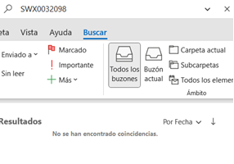 | 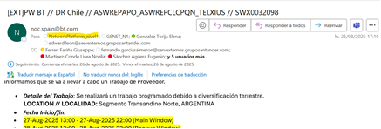 | Se ha encontrado el correo en eliminados, posible error por parte de uno de los tecnicos al borrarlo. | Fernando, Sergio Sanz y Christian | No |  | N1+
P17 | 2025-08-26 | Error Gestión | Error al pasar el horario para abrir el CHG informativo. • Era un cambio para esa misma noche, por lo que el trabajo ha empezado antes de detectar el error, si hubiesen saltado alarmas no se hubiera relacionado con el trabajo y se habría tomado como incidencia. | 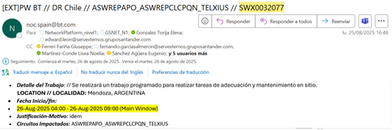 | 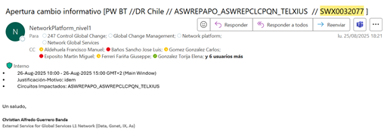 | Se comprueba que el tecnico se ha confundido a la hora de poner los horarios del PW por lo que podria saltar alarmas de falsas incidencias. | Christian | Si | Se refuerza con los tecnicos la necesidad de fijarse en los correos y no fijarse al copiar y pegar | N1+
P18 | 2025-08-26 | Error Gestión | Error al enviar mal los circuitos afectados al abrir un CHG informativo, • posteriormente corrigen el error con el área de cambios, pero no actualizan la información en el Excel de seguimiento, lo que llevaría a error si hay alarmas el día de ejecución del cambio. | 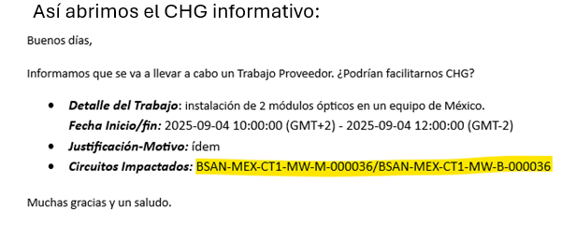 | 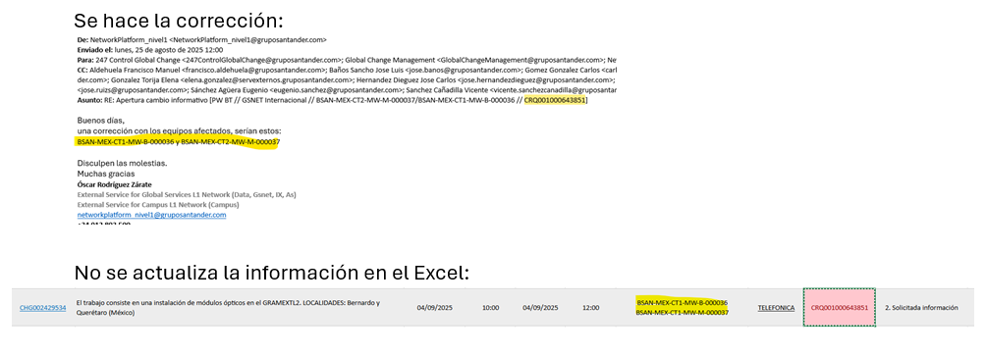 | Se comprueba que ha sido un error a la hora de poner los circuitos y el tecnico ha procedido a solicitar la modificacion a Changes los nemonicos afectados, pero se olvida a la hora de modificarlo en el excel. | Oscar | Si | Se habla con el tecnico para recordarle la importancia de completar todos los pasos al realizar aperturas o modificaciones en los CHANGES | N1+
P19 | 2025-08-27 | SIN GESTION | Aperture Incident // GSNET Cloud // Azure Washington (Virginia) // SDWGS-USA-VIR-AZU-EDG-02 - Pagonxt - // Up // INC057933349 (P5) - Impact: NO . Entra incidencia las 05:25 e indican que todo esta correcto pero en el mismo ticket pegan logs donde se ve caida de Peer BGP. No se realiza LCON ni APERTURE | 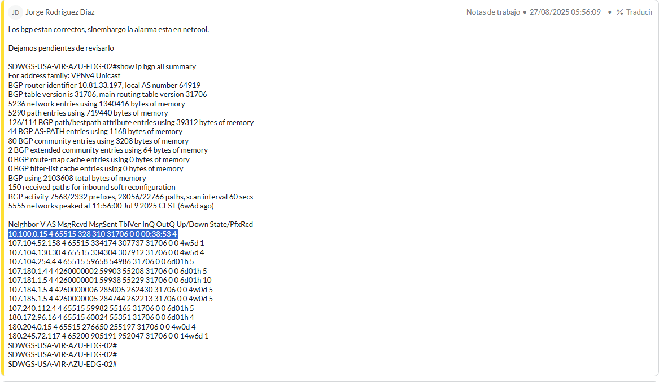 |  | Pendiente tecnicos | Luis Enrique/Luis Fernando | SI | Se precisa reforzar el conocimiento de tratamiento de incidencias. Ante la duda activar guardia de CIVIR. | Adrian y Kristina
P20 | 2025-09-08 | Error Gestión | Actualizar la información de impacto cuando la tengamos. En este caso se ha cerrado la INC con el impacto pendiente. |  |  |  | Jared Luis Fernado | SI | Se precisa reforzar el conocimiento de aperture Ante la duda activar guardia de CIVIR. | N1+
P21 | 2025-09-08 | NO GESTION | Correo sin contestar toda la noche: RES: LCON // GSNET Data // DR Chile // ASWREPCDLV_ASWREPCLCPQS_Cirion // Solicitud de acceso para mantenimiento // INC058055660 |  |  | Reforzado en reunion atencion MAX buzones de banco y TF | Jared Luis Fernado | SI | Se ha creado sistema de categorizacion, naranja correo sin gestionar, verde gestionado | N1+
P22 | 2025-09-08 | Error Gestión | Cambio informativo con información incorrecta. Los proveedores nos envían los horarios en GMT, nosotros debemos pasarles la info a cambio en GMT+2, en este caso se envía a cambios el horario de la zona local, se tendrían que haber enviado de 15:00 a 17:00. IMPORTANTE: tener claros los horarios en la apertura de los cambios informativos. Segunda foto lo que hicieron |  |  | Recordatorio de mantra del area | Jared Luis Fernado | SI | Reforzado operativa en reunion diaria | N1+
P23 | 2025-09-09 | NO GESTION | Esta noche no se ha gestionado: INC058311384 sancfs-scf36-rt1. |  |  | Importante recordar que tienen que estar atentos a los chats y contestar lo antes que puedan. | Dani Christian | SI | Reforzado operativa en reunion diaria | N1+
P24 | 2025-09-11 | RETRASO GESTION | finalización de un trabajo y se pregunta como si fuese un trabajo nuevo. Es importante no hacer las cosas de forma automática y leer antes, esta situación ya se ha dado en más ocasiones |  |  | Hablaco con el tecnico | Fernado Pavon | NO | Confusion
P25 | 2025-09-16 | Error Gestión | Lectura de los emails de trabajos de proveedor diferenciando si es para abrir un cambio informativo, si es un inicio o finalización del trabajo. Tienen que mirar el Dashboard de Service Now. Nos miden la atención por esta consola, no por netcool. Esta noche no se ha llamado a la guardia por una incidencia. Se escaló a GIM, pero no son 24x7 por lo que no contestaron, en estos casos, se debe pedir a sala que contacten con GIM. Actualizaremos el procedimiento para dejarlo más claro. |  |  | Reforzado en reunion diaria | Luis Enrique/Luis Fernando | NO
P27 | 2025-09-17 | Error Gestión | NO ATENCIÓN DE CORREOS;Nos mandan un correo el 22 de agosto indicando que se ha migrado una sede para que actualicemos nuestros sistemas y aun no se ha actualizado ni la BBDD. CAIDA DE CIRCUITO NO GESTIONADA; Esta noche se ha producido una incidencia en la línea principal de Geneva (MPLS). El circuito ha estado caído 30 minutos aprox. y desde el servicio no se ha gestionado nada. Hemos registrado una incidencia en ServiceNow y otra en RemedyOnDemand (Telefónica) y no se ha gestionado ninguna de las dos.•Necesito saber por qué el turno de noche no ha gestionado esta incidencia |  |  | Hablado con los tecnicos para ver el error | Luis Enrique/Luis Fernando | SI | Reforzar formacion | N1+
P28 | 2025-09-17 | Error Gestión | Los técnicos están escalando las incidencias de Campus al grupo GTH_IN_GL_ITOps_Network_CampusServices como si fuese el N2, pero ese grupo somos nosotros mismo. |  |  | Repasado cambios de nombres de service now y señaladp el nombre correcto de el L2 de GSOC | Luis Enrique/Luis Fernando | NO
P29 | 2025-09-18 | Error Gestión | Avanzar los estados del cambio acorde a las horas de la ventana programada. El apartado de cambios en el manual, tipos de cambios y cómo se abre cada uno. En el asunto del correo indican cambio normal, en el cuerpo cambio estándar , lo solicitan al 24x7 que son cambios informativos y lo que había que solicitar es uno de emergencia. |  |  | Repasado en reuniosn diaria el tema de cambios | Gabriel | NO
P30 | 2025-09-18 | Error Gestión | Te escalo un problema que me preocupa especialmente, ya que existiendo un procedimiento escrito y actualizado, notificado hace un mes a todo el equipo, dos personas diferentes han hecho dos cosas distintas y mal. Se solicita un H&E al proveedor WISE. Esto lo hace Sergio enviando el correo a los siguientes contactos: Cuando en realidad, en el procedimiento pone que se debe enviar a los siguientes contactos: A parte de los contactos, la plantilla se rellena mal. Hasta el punto de que como nuestro contacto se indica el teléfono antiguo de Entelgy: Después de esto, Kristina se ha percatado de que los contactos estaba mal y ha respondido añadiendo los contactos de un hilo anterior similar. El problema es que los contactos del correo anterior son diferentes a los nuevos (actualizados hace un mes en el nuevo procedimiento. Correo adjunto.). Por favor, revisad internamente esto para que no vuelva a ocurrir y deberíamos ir pensando en un plan de acción para mitigar todos los errores que estamos viendo y que tienen un factor común… |  |  | Señalado el procedimiento correcto | Luis Enrique/Luis Fernando
P31 | 2025-09-19 | Error Gestión | Correo diario pertinente…. ¿Tenemos pensado hacer algo con México o vamos a seguir dejando que rompan el servicio? INC058655521 [LE][NETCOOL][SDWAN] SDWGS-DEU-FRA-COD-EDG-01 - All BGP peering sessions are down - Creado: 18/09/2025 20:35. - Aperture: 18/09/2025 20:55. - Se indica en el Aperture que se ha producido una caída de la interfaz y de las sesiones BGP. - Con un troubleshooting rápido, de menos de 1 minuto, se puede ver que lo que ha caído es CA_Cliente_NaaS - LAN DIRECT OMEGA - GER Comms. Al ser una interfaz LAN no procedería hacer Aperture. - Uno de los peer sigue caído des INC058625769 [LE][NETCOOL][] BSAN-ARG-BUE-MW-U-000082 - BSAN-ARG-BUE-MW-U-000082s jitter-pangea-BSAN-BRA-CPN-MW-Index:30018-ToS:0.30018s Average RTT: 55000.00 Microseconds > - Creado: 19/09/2025 05:50. - Aperture: 19/09/2025 06:15. - Se reporta a proveedor a las 19/09/2025 07:57 en el turno de mañana…de el 18/09/2025 20:35:29. El LCON a los contactos responsables se envía a las 19/09/2025 7:37 (Cuando Kristina lo ha revisado). |  |  | Hablado con tecnicos de los errores |  | SI | Repaso de aperture | NI+
P32 | 2025-09-20 | Error Gestión | INC058694992 [LE][NETCOOL][AS_ES] ASWSABE01 - THE COMMUNICATION LINK IS DOWN [Ethernet1/10] - Creado: 20/09/2025 01:29:33. - Se adjuntan pruebas en el ticket de que está recuperado a las 20/09/2025 01:41:48. - No se cierra el ticket hasta las 20/09/2025 02:13:14. - En el correo de Informe GH Onboarding Incidencia y Cambios en turno de NOCHE se indica que es un flap. 2025 Sep 20 01:28:13.320 ASWSABE01 %ETHPORT-5-IF_DOWN_LINK_FAILURE: Interface Ethernet1/10 is down (Link failure) 2025 Sep 20 01:35:23.381 ASWSABE01 %ETHPORT-5-SPEED: Interface Ethernet1/10, operational speed changed to 10 Gbps 2025 Sep 20 01:35:23.381 ASWSABE01 %ETHPORT-5-IF_DUPLEX: Interface Ethernet1/10, operational duplex mode changed to Full 2025 Sep 20 01:35:23.381 ASWSABE01 %ETHPORT-5-IF_RX_FLOW_CONTROL: Interface Ethernet1/10, operational Receive Flow Control state changed to off 2025 Sep 20 01:35:23.381 ASWSABE01 %ETHPORT-5-IF_TX_FLOW_CONTROL: Interface Ethernet1/10, operational Transmit Flow Control state changed to off 2025 Sep 20 01:35:23.394 ASWSABE01 %ETHPORT-5-IF_UP: Interface Ethernet1/10 is up in mode access - Como se ve en el log del equipo que los técnicos adjuntan, no es un flap sino un corte de 7 minutos. ¿Sabe el equipo lo que significa corte y lo que significa flap? |  |  | Hablado con tecnicos de los errores | Luis Enrique/Luis Fernando | NO
P33 | 2025-09-20 | Error Gestión | INC058625769 FECHA DE APERTURE INCORRECTA |  |  | Hablado con tecnicos de los errores | Luis Enrique/Luis Fernando | NO
P34 | 2025-09-22 | Error Gestión | Trabajos de proveedor sin gestionar: Se notifica el 17/09 y no se abre CHG informativo. Ha habido incidencia debido al trabajo y se ha gestionado como si no hubiera trabajo. Por favor, insiste mucho en la gestión correcta de los trabajos de proveedor. |  |  | Consecuencia del error del 19/09 |  | NO
P35 | 2025-09-23 | Error Gestión | Caida oficina CIB Singapur, incomunicada 22 minutos comentar que ha habido un fallo grave de gestión esta noche, o más bien, de no gestión, del equipo de México. Ha habido varias caídas main y backup en la oficina CIB de Singapur. Estando la oficina incomunicada en varios tramos. Hubo alertas, Incidencias ITSM, Gráficas y logs de nuestros equipos y no se trató. No se siguieron los procedimientos ni se respondió al cliente final el cual alertó de su situación. Este tipo de ineficiencia en México lo venimos reportando desde hace tiempo e incluso hemos comentado diferentes propuestas para mejorar el servicio en nuestra noche, con México. |  |  | Plan de accion en curso | Dani/Jared | SI | SI

